贴图
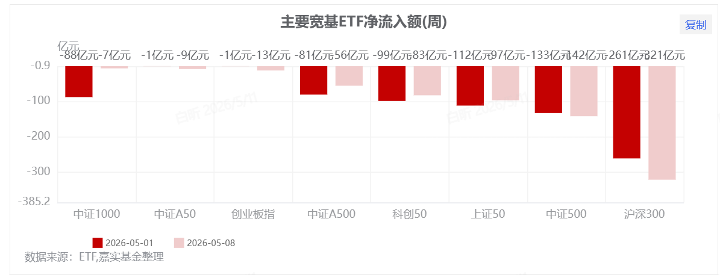

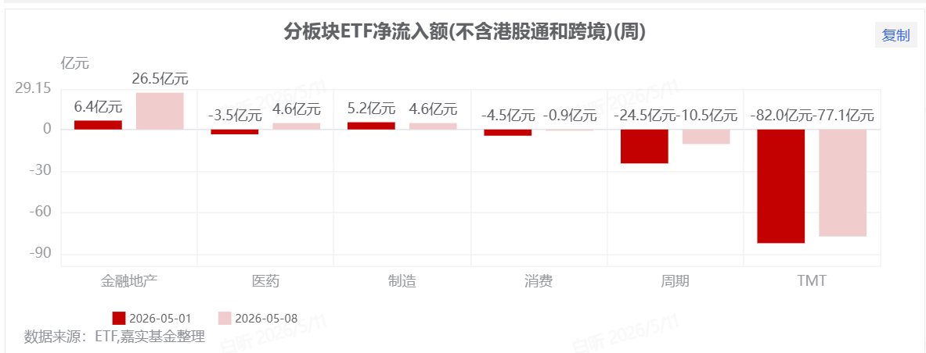

 | 近一周 | 2026YTD
医药生物 | 4.5 | -10.3
美容护理 | 3.0 | -24.9
汽车 | 1.1 | -17.8
农林牧渔 | 1.6 | -25.3
纺织服饰 | -0.4 | -11.8
国防军工 | 3.3 | -6.6
非银金融 | 1.2 | -15.3
家用电器 | 0.7 | -9.3
商贸零售 | 0.8 | -29.4
煤炭 | -1.2 | 1.4
综合 | -1.6 | 9.7
轻工制造 | 0.6 | -13.9
环保 | -0.1 | 1.3
社会服务 | -0.2 | -17.5
有色金属 | 0.7 | -0.2
钢铁 | 0.1 | -19.0
食品饮料 | 0.9 | -19.5
计算机 | 3.2 | -12.4
传媒 | 1.6 | -18.8
机械设备 | 2.5 | 22.6
建筑装饰 | 0.2 | -4.5
交通运输 | -2.2 | -14.6
石油石化 | -3.1 | -10.3
房地产 | -0.4 | -16.4
公用事业 | -0.4 | 1.7
银行 | -2.0 | -12.3
电力设备 | 3.1 | 7.3
基础化工 | -0.4 | 9.0
电子 | 6.0 | 86.3
建筑材料 | -2.8 | 46.3
通信 | 2.0 | 73.6

 | 近一周 | 2026YTD
北证50 | -1.2 | -13.1
上证50 | 2.8 | -1.4
中证500 | 3.8 | 21.0
沪深300 | 2.3 | 7.5
中证1000 | 2.4 | 16.0
中证2000 | 1.4 | 9.1
科创50 | 8.6 | 64.3
恒生科技 | 5.1 | -18.9
上证指数 | 1.7 | 3.2
中证红利 | -1.2 | -8.7
同花顺全A(加权) | 2.4 | 11.5
恒生指数 | 0.9 | -10.7
创业板指 | 3.5 | 35.6

股指
 |  | 2020-4-6 | 日度 | 2026-06-22 | 2026-6-29 | 2026-1-1 | 2026-4-1 | 2023-10-01 | 2024-7-1 | 2025-4-1 | 2023-01-01 | 2023-01-01 | 2022-01-01 | 2021-01-01 | 2020-01-01 | 2019-01-01 | 2018-01-01
 |  |  | 2026-07-06 | 2026-06-23 | 2026-6-30 | 2026-6-30 | 2026-6-30 | 2023-12-31 | 2024-9-30 | 2025-6-30 | 2023-3-31 | 2023-12-29 | 2022-12-31 | 2021-12-31 | 2020-12-31 | 2019-12-31 | 2018-12-31
 | 代码 | 申万一级行业 | 昨日 | 前周 | 近一周 | 2026YTD | 2026Q2 | Q4 | Q3 | Q2 | Q1 | 2023年 | 2022年 | 2021年 | 2020年 | 2019年 | 2018年
 | 801150.SL | 医药生物 | 0.70% | 1.7 | 4.5 | -10.3 | -9.4 | -0.0 | 17.6 | 5.0 | 2 | -7.0 | -20 | -6 | 51 | 37 | -28 |  |  | 1.696
 | 801980.SL | 美容护理 | -0.72% | -1.1 | 3.0 | -24.9 | -17.5 | -14.5 | 18.2 | 4.9 | -2 | -32.0 | -7 | 0 | 58 | 26 | -23
 | 801880.SL | 汽车 | -0.44% | -2.4 | 1.1 | -17.8 | -12.2 | -1.0 | 15.8 | -2.2 | 4 | 3.3 | -20 | 17 | 46 | 15 | -34 |  |  |  | 列2 | 列3 | 列2 | 列3
 | 801010.SL | 农林牧渔 | 2.57% | -0.3 | 1.6 | -25.3 | -20.2 | 1.7 | 9.2 | 6.5 | 2 | -13.1 | -11 | -5 | 18 | 45 | -22 |  |  |  | 主要指数2025涨幅（截止8.22） |  | 2025涨幅前15行业（截止8.22）
 | 801130.SL | 纺织服饰 | -0.90% | 0.0 | -0.4 | -11.8 | -10.2 | -2.3 | 9.7 | 6.5 | 4 | 0.3 | -15 | 3 | -7 | 7 | -34 | 2.644 |  |  | 指数名称 | 2025YTD | 申万一级行业 | 2025YTD
 | 801740.SL | 国防军工 | -1.66% | -3.1 | 3.3 | -6.6 | -0.5 | -3.6 | 13.9 | 15.0 | 4 | -6.8 | -25 | 11 | 58 | 27 | -31 |  |  |  | wind微盘股指数 | 70.12 | 通信(申万) | 44.91
 | 801790.SL | 非银金融 | 0.84% | 6.2 | 1.2 | -15.3 | -0.3 | -8.3 | 41.7 | 6.2 | 2 | -2.7 | -21 | -18 | 6 | 46 | -25 |  |  |  | 北证50 | 54.20 | 有色金属(申万) | 38.60
 | 801110.SL | 家用电器 | 0.28% | -0.6 | 0.7 | -9.3 | -2.3 | -4.3 | 16.8 | -5.3 | 8 | 3.8 | -21 | -20 | 31 | 57 | -31 |  |  |  | 神鹿1号 | 36.20 | 神鹿1号 | 36.20
 | 801200.SL | 商贸零售 | -0.54% | 0.1 | 0.8 | -29.4 | -17.5 | -9.3 | 27.5 | 6.2 | -5 | -31.3 | -7 | -5 | -0 | 9 | -33 |  |  |  | 中证2000 | 33.13 | 综合(申万) | 30.49
 | 801950.SL | 煤炭 | 4.11% | 0.7 | -1.2 | 1.4 | -13.2 | 4.2 | 1.2 | -1.9 | 3 | 4.1 | 11 | 40 | 7 | 11 | -33 |  |  |  | 恒生科技 | 26.40 | 电子(申万) | 30.17
 | 801230.SL | 综合 | 0.00% | -1.9 | -1.6 | 9.7 | -3.5 | 0.8 | 31.2 | 8.2 | -1 | -12.2 | 11 | 14 | 13 | 26 | -39 |  |  |  | 恒生指数 | 26.32 | 机械设备(申万) | 29.11
 | 801140.SL | 轻工制造 | -0.90% | 0.1 | 0.6 | -13.9 | -12.6 | -4.8 | 14.1 | 6.4 | 4 | -7.3 | -20 | 12 | 16 | 19 | -37 |  |  |  | 科创50 | 26.18 | 计算机(申万) | 28.86
 | 801970.SL | 环保 | -1.51% | 1.0 | -0.1 | 1.3 | -3.5 | -5.0 | 15.5 | 4.6 | 4 | -7.0 | -23 | 21 | -1 | 0 | -46 |  |  |  | 宁组合 | 25.27 | 传媒(申万) | 27.46
 | 801210.SL | 社会服务 | -0.12% | -0.1 | -0.2 | -17.5 | -13.7 | -8.0 | 25.4 | -0.9 | 2 | -22.0 | -2 | -10 | 99 | 28 | -11 |  |  |  | 创业板指 | 25.26 | 医药生物(申万) | 26.33
 | 801050.SL | 有色金属 | -1.70% | -2.9 | 0.7 | -0.2 | -3.7 | -2.0 | 10.8 | 5.5 | 6 | -8.7 | -20 | 40 | 35 | 24 | -41 |  |  |  | 中证1000 | 23.59 | 国防军工(申万) | 25.49
 | 801040.SL | 钢铁 | -0.53% | -1.0 | 0.1 | -19.0 | -18.6 | -6.1 | 14.3 | -4.4 | 4 | -8.2 | -24 | 34 | 5 | -2 | -30 |  |  |  | 万得全A | 20.69 | 基础化工(申万) | 22.53
 | 801120.SL | 食品饮料 | 1.07% | 0.2 | 0.9 | -19.5 | -17.3 | -7.0 | 18.3 | -6.2 | 4 | -14.9 | -15 | -6 | 85 | 73 | -22 |  |  |  | 中证500 | 19.16 | 汽车(申万) | 21.68
 | 801750.SL | 计算机 | -1.03% | 0.1 | 3.2 | -12.4 | -5.2 | -3.3 | 25.2 | 1.2 | 37 | 9.0 | -25 | 1 | 10 | 48 | -25 |  |  |  | 茅指数 | 14.89 | 建筑材料(申万) | 19.35
 | 801760.SL | 传媒 | -0.72% | 0.2 | 1.6 | -18.8 | -14.7 | -3.1 | 23.1 | 8.3 | 34 | 16.8 | -26 | -0 | 8 | 21 | -40 |  |  |  | 上证指数 | 14.14 | 钢铁(申万) | 19.17
 | 801890.SL | 机械设备 | -1.97% | -2.3 | 2.5 | 22.6 | 23.4 | -2.9 | 13.9 | -1.2 | 10 | 3.3 | -21 | 15 | 31 | 24 | -35 |  |  |  | 沪深300 | 11.26 | 环保(申万) | 16.98
 | 801720.SL | 建筑装饰 | -1.14% | -0.6 | 0.2 | -4.5 | -8.9 | -8.6 | 9.6 | 3.0 | 11 | -5.4 | -11 | 16 | -8 | -2 | -29 |  |  |  | 上证50 | 9.08 | 美容护理(申万) | 16.62
 | 801170.SL | 交通运输 | 1.45% | 1.3 | -2.2 | -14.6 | -12.8 | -5.0 | 11.3 | 3.1 | 1 | -15.6 | -3 | 3 | 0 | 17 | -30 |  |  |  | 中证红利 | 0.32
 | 801960.SL | 石油石化 | 2.43% | 1.3 | -3.1 | -10.3 | -22.2 | -6.8 | 2.0 | 1.2 | 11 | 4.3 | -14 | 20 | 7 | 11 | -25
 | 801180.SL | 房地产 | 0.89% | -0.3 | -0.4 | -16.4 | -9.7 | -14.5 | 33.0 | -1.1 | -6 | -26.4 | -11 | -12 | -11 | 23 | -29
 | 801160.SL | 公用事业 | -0.38% | -0.1 | -0.4 | 1.7 | -6.9 | -0.1 | 3.0 | 3.2 | 2 | -1.2 | -16 | 31 | 1 | 5 | -30
 | 801780.SL | 银行 | 1.90% | 2.0 | -2.0 | -12.3 | -9.1 | -6.6 | 9.3 | 10.8 | -3 | -7.9 | -10 | -5 | -3 | 23 | -15
 | 801730.SL | 电力设备 | -1.82% | -0.8 | 3.1 | 7.3 | 0.5 | -9.3 | 23.0 | 0.0 | -0 | -26.2 | -25 | 48 | 95 | 24 | -35
 | 801030.SL | 基础化工 | -1.06% | 2.2 | -0.4 | 9.0 | 2.0 | -4.0 | 11.9 | 3.3 | 3 | -14.7 | -19 | 37 | 35 | 24 | -32 |  | 2.14
 | 801080.SL | 电子 | -1.45% | -0.8 | 6.0 | 86.3 | 90.9 | 3.9 | 14.1 | 0.7 | 16 | 7.3 | -37 | 16 | 36 | 74 | -42
 | 801710.SL | 建筑材料 | -5.75% | 0.5 | -2.8 | 46.3 | 35.2 | -14.5 | 12.2 | -3.1 | 2 | -22.6 | -26 | 4 | 24 | 51 | -30
 | 801770.SL | 通信 | -3.05% | -1.5 | 2.0 | 73.6 | 63.8 | -6.6 | 14.2 | 10.7 | 30 | 25.8 | -16 | 3 | -8 | 20 | -31

 | 399371.SZ | 399370.SZ
 | 932000.csi | 中证2000 | -2.13% | 0.27 | 1.38 | 9.10 | 7.78 | 1.92 | 17.67 | 7.62 | 9.41 | 5.57 | -14.77 | 25.89 | 15.39 | 21.96 | -33.34
 | 000903.sh | 中证100 | -0.09% | -1.0 | 3.2 | 8.5 | 12.4 | -7.5 | 16.7 | 0.0 | 4.9 | -12.6 | -22.1 | -10.5 | 24.1 | 35.5 | -21.9
 | 700050.TI | wind微盘 | -1.53% | 3.8 | -1.2 | -15.9 | -16.2 | 39.6 | 35.1 | 31.0 | 5.1 | 36.0 | -33.3 | -4.4 | -25.4 | -8.5 | -48.2
 |  | 主要指数 | 昨日 | 前周 | 近一周 | 2026YTD | 2026Q2 | Q4 | Q3 | Q2 | Q1 | 2023年 | 2022年 | 2021年 | 2020年 | 2019年 | 2018年
 | 899050.BJ | 北证50 | -3.25% | 1.27 | -1.2 | -13.1 | 0.2 | 33.5 | 24.2 | 13.8 | 1.8 | 14.9 | -5.8 | 0.0 | 0.0 | 0.0 | 0.0
1 | 000016.SH | 上证50 | 0.91% | -0.07 | 2.8 | -1.4 | 5.8 | -7.2 | 15.1 | 1.7 | 1.0 | -11.7 | -19.5 | -10.1 | 18.9 | 33.6 | -19.8
2 | 000905.SH | 中证500 | -1.08% | 0.18 | 3.8 | 21.0 | 18.6 | -4.6 | 16.2 | 1.0 | 8.1 | -7.4 | -20.3 | 15.6 | 20.9 | 26.4 | -33.3
3 | 000300.SH | 沪深300 | 0.00% | -0.45 | 2.3 | 7.5 | 11.9 | -7.0 | 16.1 | 1.3 | 4.6 | -11.4 | -21.63 | -5.2 | 27.2 | 36.1 | -25.3
4 | 000852.SH | 中证1000 | -1.72% | -1.04 | 2.4 | 16.0 | 15.6 | -3.2 | 16.6 | 2.1 | 9.5 | -6.3 | -21.58 | 20.5 | 19.4 | 25.7 | -36.9
5 | 932000.CSI | 中证2000 | -2.13% | 0.27 | 1.4 | 9.1 | 7.8 |  | 17.7 | 7.6 | 9.4
5 | 000688.sh | 科创50 | 1.04% | 0.25 | 8.6 | 64.3 | 75.7 | -4.0 | 22.5 | -1.9 | 12.7 | -11.2 | -31.3 | 0.4 | 39.3 | 0.0 | 0.0
8 | HSTECH.HK | 恒生科技 | 0.94% | -4.46 | 5.1 | -18.9 | -3.8 | -4.0 | 33.7 | -1.7 | 4.2 | -8.8 | -27.2 | -32.7 | 78.7 | 36.2 | -37.6
9 | 000001.SH | 上证指数 | -0.06% | 0.39 | 1.7 | 3.2 | 5.2 | -4.4 | 12.4 | 3.3 | 5.9 | -3.7 | -15.1 | 4.8 | 13.9 | 22.3 | -24.6
10 | 000922.Csi | 中证红利 | 2.06% | 0.49 | -1.2 | -8.7 | -12.3 | -3.7 | 6.4 | 0.0 | 5.1 | 0.9 | -5.5 | 13.4 | 3.5 | 15.7 | -19.2
11 | 700001.TI | 同花顺全A(加权) | -0.83% | -0.19 | 2.4 | 11.5 | 12.8 | -3.8 | 17.8 | 3.8 | 6.5 | -5.2 | -19.0 | 8.9 | 26.3 | 32.9 | -28.5
12 | HSI.HK | 恒生指数 | 1.14% | -2.46 | 0.9 | -10.7 | -7.7 | -4.3 | 19.3 | 4.1 | 3.1 | -13.8 | -15.5 | -14.1 | -3.4 | 9.1 | -13.6
13 | 399006.SZ | 创业板指 | -1.77% | -1.42 | 3.5 | 35.6 | 36.4 | -5.6 | 29.2 | 2.3 | 2.2 | -19.4 | -29.4 | 12.0 | 65.0 | 43.8 | -28.6

